手順書
操作手順書 |  |  |  |  | 作成日時：2019/10/25-13:42:26

 | １．操作環境

 |  |  | シナリオファイル名 | C:\Users\Administrator\Desktop\動作確認手順\請求先洗替処理.winsnr

 | ２．操作手順

 |  | ２．１．シナリオ：請求先洗替処理
 |  |  | ２．１．１． [請求先洗替処理 ]ウィンドウ |  |  | 確認日 | 結果
 |  |  | 画面 | 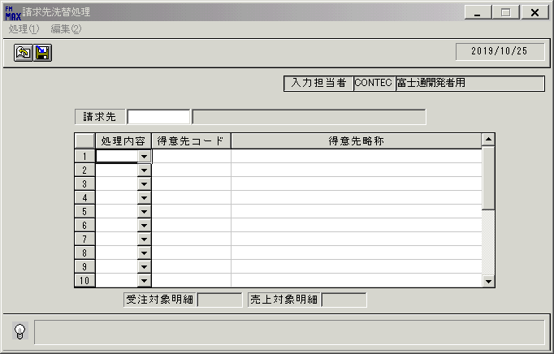
 |  |  | 操作内容 | 「請求先洗替処理 」ウィンドウを初期画面します。

 |  |  | ２．１．２． [請求先洗替処理 ]ウィンドウ |  |  | 確認日 | 結果
 |  |  | 画面 | 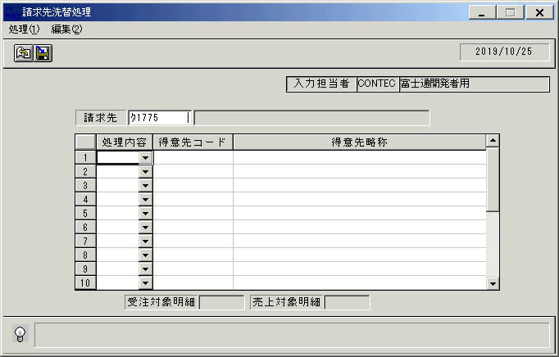
 |  |  | 操作内容 | 「請求先」を入力し、Enterキーを押します

 |  |  | ２．１．３． [請求先洗替処理 ]ウィンドウ |  |  | 確認日 | 結果
 |  |  | 画面 | 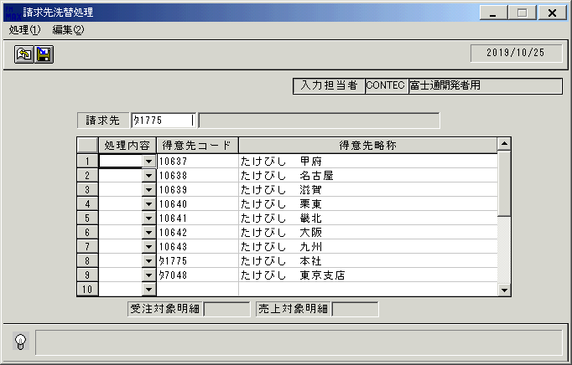
 |  |  | 操作内容 | 得意先コードが表示されます。

 |  |  | ２．１．４． [請求先洗替処理 ]ウィンドウ |  |  | 確認日 | 結果
 |  |  | 画面 | 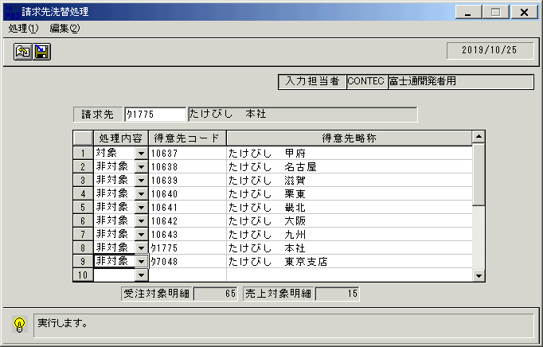
 |  |  | 操作内容 | 「処理内容」を以下のように入力し、「登録」ボタンをクリックします。

 |  |  | ２．１．５． [請求先洗替処理 ]ウィンドウ - [請求先洗替 ]ウィンドウ |  |  | 確認日 | 結果
 |  |  | 画面 | 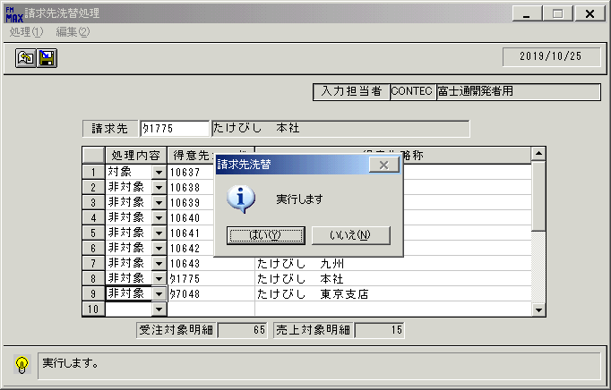
 |  |  | 操作内容 | 「はい」ボタンをクリックします。

 |  |  | ２．１．６． [請求先洗替処理 ]ウィンドウ |  |  | 確認日 | 結果
 |  |  | 画面 | 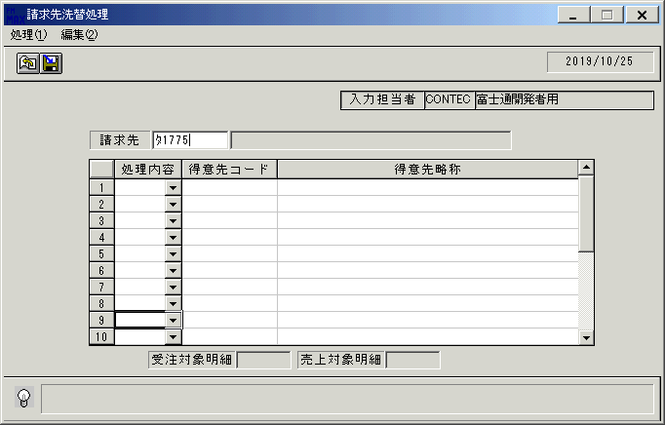
 |  |  | 操作内容 | 初期画面に戻ります。もう一度同じ「請求先」を入力し、Enterキーを押します。

 |  |  | ２．１．７． [請求先洗替処理 ]ウィンドウ - [請求先洗替 ]ウィンドウ |  |  | 確認日 | 結果
 |  |  | 画面 | 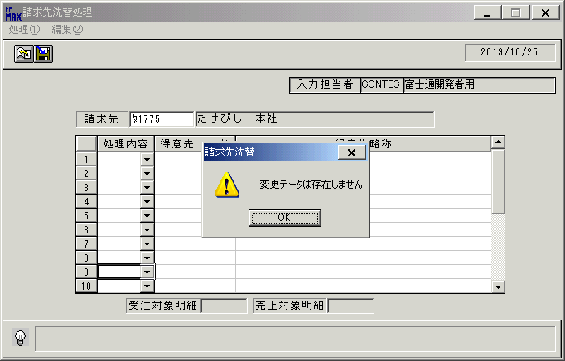
 |  |  | 操作内容 | 「OK」ボタンをクリックします。

